Worksheet
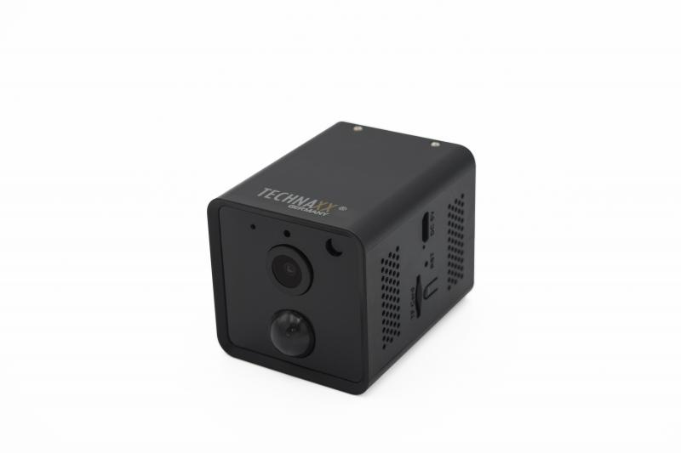
Technaxx Mini Wifi IP Kamera mit PIR Sensor TX-190

Artikelnummer | 4989 |  | VE | 50
EAN | 4260358125268 |  | Stück pro Palette | 900
Zollnummer | 85258300 |  | Lagen Pro Palette | 3

Abmessungen - Artikel
Länge(cm) | Breite(cm) | Höhe(cm) | Gewicht(g)
6.6 | 4.8 | 4.8 | 120

Abmessungen - Artikelverpackung
Länge(cm) | Breite(cm) | Höhe(cm) | Leergewicht(g) | Gewicht(g) Artikel+Verpackung
12.1 | 12.1 | 6.6 | 130 | 350

Abmessungen - VE Karton (Masterkarton)
Länge(cm) | Breite(cm) | Höhe(cm) | Gewicht(g)
49 | 27 | 44.2 | 18500

Verpackung - Bestandteile
Rest Zubehör (g) | Papier/Pappe (g) | Styropor (g) | Kunstst. Hohlkörper(g) | Kunstst. Folien(g) | Materialverbunde (g)
0 | 0 | 0 | 0 | 0 | 0

Batterie- / Akkuinformationen
Batterie-benötigt | Batterie enthalten | Batterie-Typ | Batterie-System(Art)
Ja | Ja | Akku | Li - Lithium- Batterie
Anzahl(stk.) | Gewicht/Stk.(g) | Energiedichte(WH/Kg) | Leistung(WH)
2 | 21 | 210.43 | 4.44

Lithium Baterie
Energiegehalt | Gewicht (Kg)
0 | 42.2

Weiterführende Informationen
Technaxx Reseller Portal

